Sửa trang WebKAMA
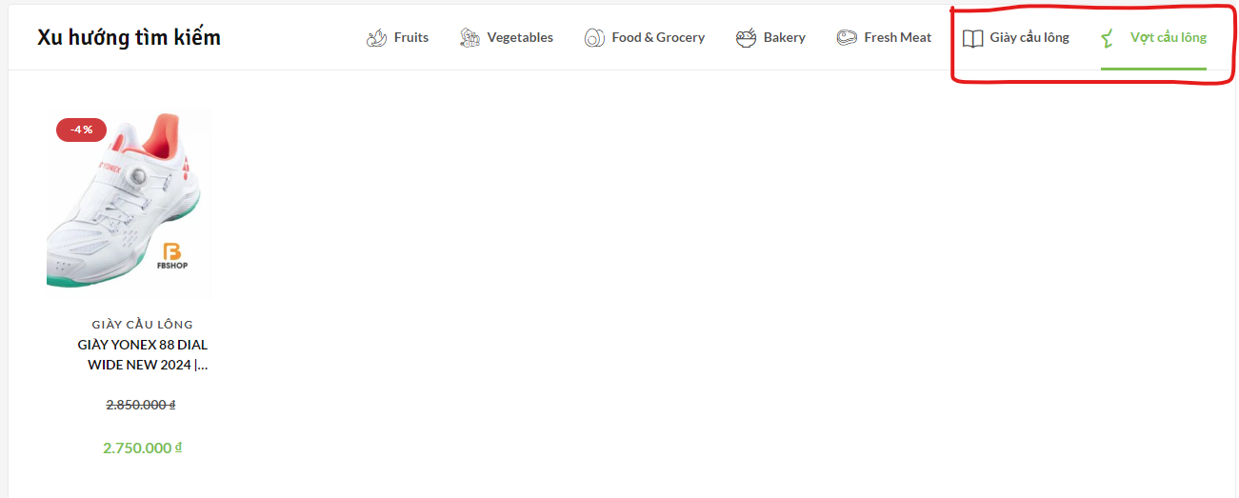

cuối cùng cũng lọc được sản phẩm

